01_概要
概要

 | 文書ID：CSHARP_ASPNET-BAS-STU-03／種別：基本設計・テーブル索引（table-index）／版：1.3／正本：Markdown／対象：学生、年度内クラス、業務コード、操作履歴

 | 本書は、5業務表の保存単位と個別テーブル仕様への索引を示し、参照関係、表示情報の取得、変更と監査の一括保存、比較版、排他、一時情報、権限、DB配備の共通規則を説明する。列ごとの物理属性は各表の分冊へ対応させ、本書では複数表・複数処理にまたがる条件と確定境界を扱う。
 | 学生基本情報は学生1人、クラスマスタは年度内のクラス1件、コード種別マスタは分類1件、コード管理マスタは分類内のコード1件、操作履歴は操作記録1件を保存する。列数は順に35、17、11、14、12、合計89列である。学生・クラス・履歴の主キーはbigint IDENTITY(1,1)、分類の主キーは分類識別子、コードの主キーは分類と値の組である。確認表と実行時状態表の17列は、この89列に含めない。〔observed-source：sources/database/001_schema.sql:7-184、sources/database/004_verify_deployment.sql:7-17〕
 | 学生は学籍番号、氏名原表記、整えたカナ、日付、住所、連絡先、在籍区分、現在・最終所属、緊急連絡先、備考を保存する。氏名・カナ照合キーは処理が生成して通常の保存列へ書き込む値であり、表示原表記と分ける。論理削除の状態・日時・者・理由も、卒業・退学等の在籍区分とは別の管理情報である。〔observed-source：sources/database/001_schema.sql:9-42、sources/Core/StudentNormalizer.cs:124-158〕
 | 学生には年度、学年、クラス名称、年齢を重複保存しない。年度・所属名称は参照先から取得し、クラスの現在人数は非削除・在籍01又は02の学生から集計する。取得用のStudentRow、StudentDetail、CodeEntry、SchoolClassはDB表そのものではなく、JOIN結果のNULLや人数等の算出値を含む移送型である。取得DTOのnullable属性から保存列のNULL可否を決めない。〔observed-source：sources/database/001_schema.sql:7-88、sources/Core/Contracts.cs:50-70、sources/Core/SqlServerStudentService.cs:77-90,196-216〕
 | 参考設計は学生・クラス・業務コード・履歴を対象とし、成績テーブルを設けないと定める。これは設計上の対象範囲である。現行DDLで観測できるのは5業務表と補助2表であり、成績機能や追加文書を本書へ補わない。〔reference-design：reference-designs/基本設計書/03_テーブル仕様書.md:8-18。observed-source：sources/database/001_schema.sql:7-184〕
保存情報の参照関係
 | コードは分類と値の組で識別する。異なる分類の01は別の親行であり、コード値だけで分類を横断して関連付けない。
FK名 |  | 子側の保存列 | 親側のキー | 子1件の参照条件
fk_code_category |  | m_code.category_id | m_code_category.category_id | 分類1件、必須
fk_class_grade |  | m_class.grade_category, grade_code | m_code.category_id, code_value | 学年コード1件、必須
fk_student_class |  | m_student.class_id | m_class.class_id | クラス0又は1件。在学・休学では必須
fk_student_gender |  | m_student.gender_category, gender_code | m_code.category_id, code_value | 性別コード1件、必須
fk_student_prefecture |  | m_student.prefecture_category, prefecture_code | m_code.category_id, code_value | 都道府県コード1件、必須
fk_student_enrollment |  | m_student.enrollment_category, enrollment_status_code | m_code.category_id, code_value | 在籍コード1件、必須
fk_student_relationship |  | m_student.relationship_category, relationship_code | m_code.category_id, code_value | 続柄コード0又は1件。緊急連絡先設定時は必須

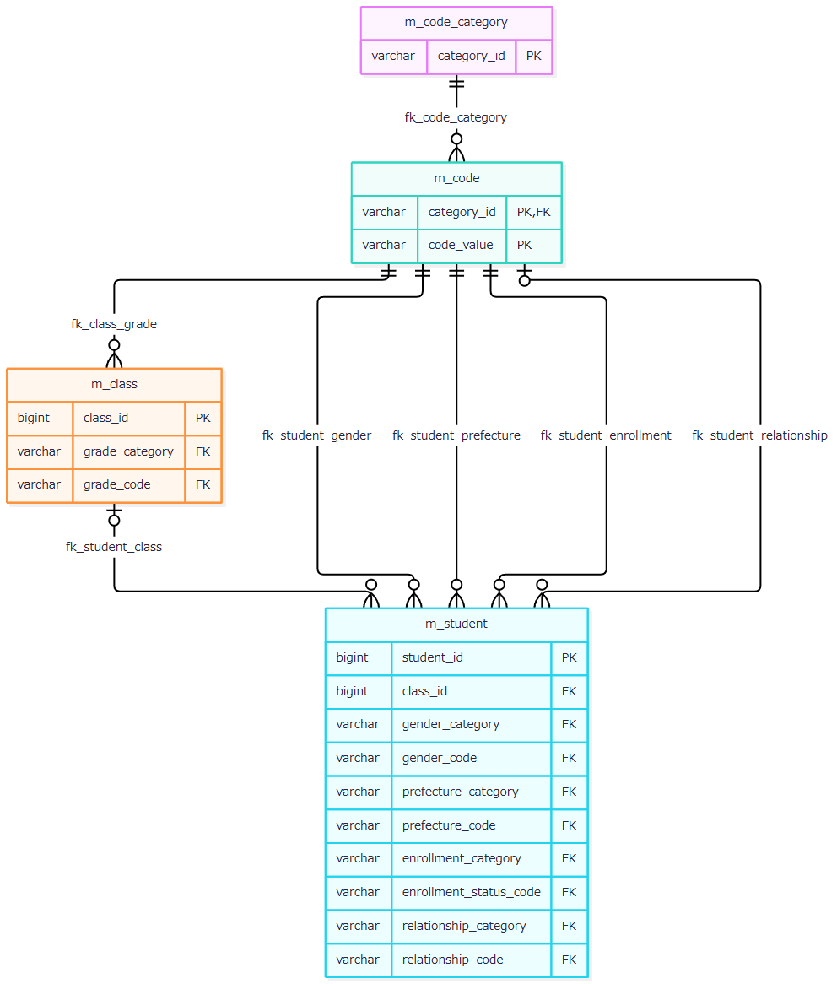

 | 親キーは一意で、子の参照列には一意制約がないため、親1件を子0件以上が参照できる。学生のクラスと続柄2列はNULL可能だが、別のCHECKが在籍区分に応じた所属と緊急連絡先の一式設定を要求する。7FKにはCASCADE指定がない。参照先の存在はFKの条件、停止・期間・定員の適合は保存処理の条件として分ける。〔observed-source：sources/database/001_schema.sql:15-32,63-66,91-127,187-203〕
表示JOINと監査追記
 | 一覧SQLは学生を起点に、クラス、クラスの学年コード、学生の在籍コード、都道府県コードをLEFT JOINする。この一覧SQLには性別・続柄名称のJOINがない。JOIN自体は参照先欠落だけで学生行を除去しないが、指定した年度・学年等の検索述語による絞込みは別に適用される。

 | 一覧住所は都道府県名称とaddress_line1の連結値であり、名称欠落時は[不整合]を使用する。address_line2は連結しない。名称保存列のNOT NULLと、LEFT JOIN結果として生じ得る名称NULLは別の属性である。表示名称の業務上限は、補足説明でマスタ保存側へ対応させる。〔observed-source：sources/Core/SqlServerStudentService.cs:77-90,137-153〕
 | 監査追記は処理から履歴への依存であり、保存情報のFKとは分ける。
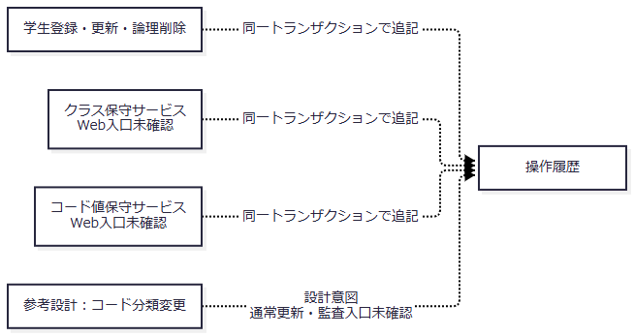

 | 履歴のtarget_tableとtarget_keyには業務表へのFKがない。対象キーは学生・クラスの管理番号の十進文字列、又は分類:コード値である。参考設計は分類変更も監査対象とするが、現行で確認できる分類書込みはseedの不足行追加であり、通常分類更新と監査追記の入口は確認できない。〔observed-source：sources/database/001_schema.sql:137-154,189-205、sources/Core/SqlServerStudentService.cs:385-390、sources/Core/MasterMaintenanceService.cs:132-135、sources/database/002_seed.sql:88-92。reference-design：reference-designs/基本設計書/03_テーブル仕様書.md:20-34〕
 | 本書の個別表リンクと関連文書リンクは、提供された文書計画との対応を示す。本応答では本書だけを作成し、他の文書は未生成の計画先として扱う。

03_イベント仕様
イベント仕様

学生検索・詳細読込み・候補取得
処理概要
 | 検索は非削除学生を条件で絞り、所属とコード名称を付けた一覧を返す。詳細読込みは学生1件を登録画面用の値へ戻す。候補取得はコードとクラスの選択キー、名称、期間、利用状態を供給する。いずれも参照処理であり、業務表を変更せず、操作履歴を増やさない。
処理手順
 | 1. 検索POSTは認証・CSRFの設定下でFormGuardを実施する。許可項目・重複を検査し、在籍区分が未送信の場合だけ空配列を設定する。最初の検索状態取得はControllerの個別WebFault catchの外で行う。
 | 2. ModelStateが無効なら状態422を設定する。有効ならcatch内でCoordinatorを呼び、認証主体確認、DTOから検索条件への変換、検索状態のGate待機へ進む。Gate待機後にも所有者・セッション・タブ・期限を確認し、要求状態版と版上限を検査する。
 | 3. サービスはページ正数、表示件数20・50・100、並び順4種類、昇降順、年度1900～9998、正のクラスIDを検査する。未所属と年度・学年・クラスの併用を拒否する。在籍区分は最大4値、重複なし、01～04とする。
 | 4. 検索文字列を番号、氏名・カナ照合キー、電話、コード、日付へ整える。入学日両端指定時は開始日以下の終了日を要求しないよう、開始日≦終了日を検査する。SNAPSHOT開始後、指定学年・都道府県コード、指定年度のクラス存在、指定クラスと年度・学年の一致を確認する。この存在検査は停止・期間外の一律拒否ではない。
 | 5. 同じ条件で最大10001件を数える。10000件超ならcommitして一覧を抑止する。通常は最終ページを計算して取得ページを補正し、ページ行を取得してcommitする。成功した検索は実行条件・結果を検索状態へ保持し、状態版を加算する。
 | 6. CoordinatorからのWebFaultはControllerがエラーとその状態コードを設定する。拒否ではAppliedとLastResultを更新しないが、当該検索POSTの表示データは初期設定したPresent(entry,null)を引き継ぐ。成功・拒否のいずれも、その後に検索用候補取得とビュー出力が続く。
 | 7. 詳細読込みは主体確認後、正でないIDならNULLを返す。正のIDでは非削除学生を読み、不在はNULL、存在時は日付・任意値・比較版・更新情報をStudentDetailへ移す。明示SNAPSHOTトランザクションはない。
 | 8. 候補取得はSNAPSHOT内でコードとクラスの2結果集合を読む。人数付きでは非削除・在籍01又は02を集計する。検索用LookupAsync(false)は人数を集計せず、Occupied=0を設定する。
 | 〔observed-source：sources/Web/Controllers/StudentsController.cs:13-19,39-41、sources/Infrastructure/SearchContextStore.cs:13-14、sources/Infrastructure/WebStudentCoordinator.cs:7-14,20-21、sources/Core/SqlServerStudentService.cs:103-222〕
処理フロー
 | 参照1は検索POSTの受付と応答境界である。最初の状態取得失敗はmiddlewareへ進み、catch内の拒否は再表示へ進む。参照2の結果・例外は、それぞれこの図の対応する出口へ戻す。
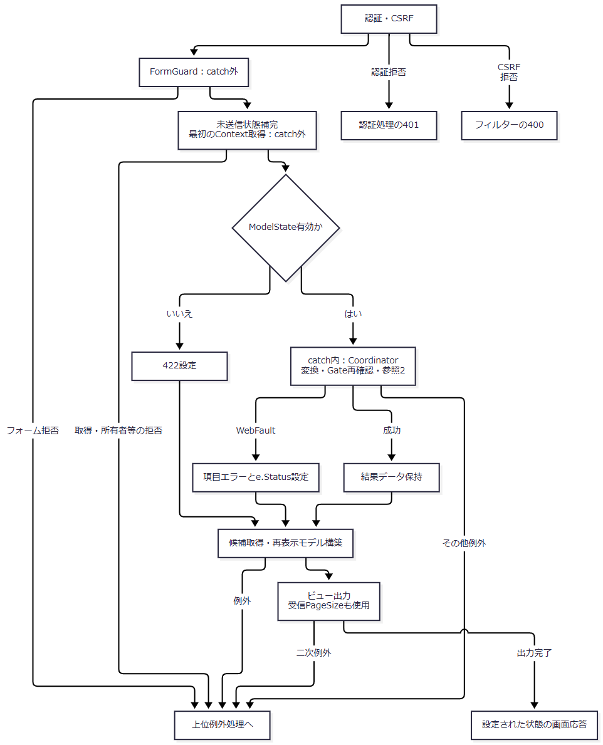

 | 参照2はサービス検索である。入力検証結果はCoordinatorのEnsureSearchでWebFaultへ変換され、参照1の項目エラー設定へ戻る。主体取得は検索tryの外にある。
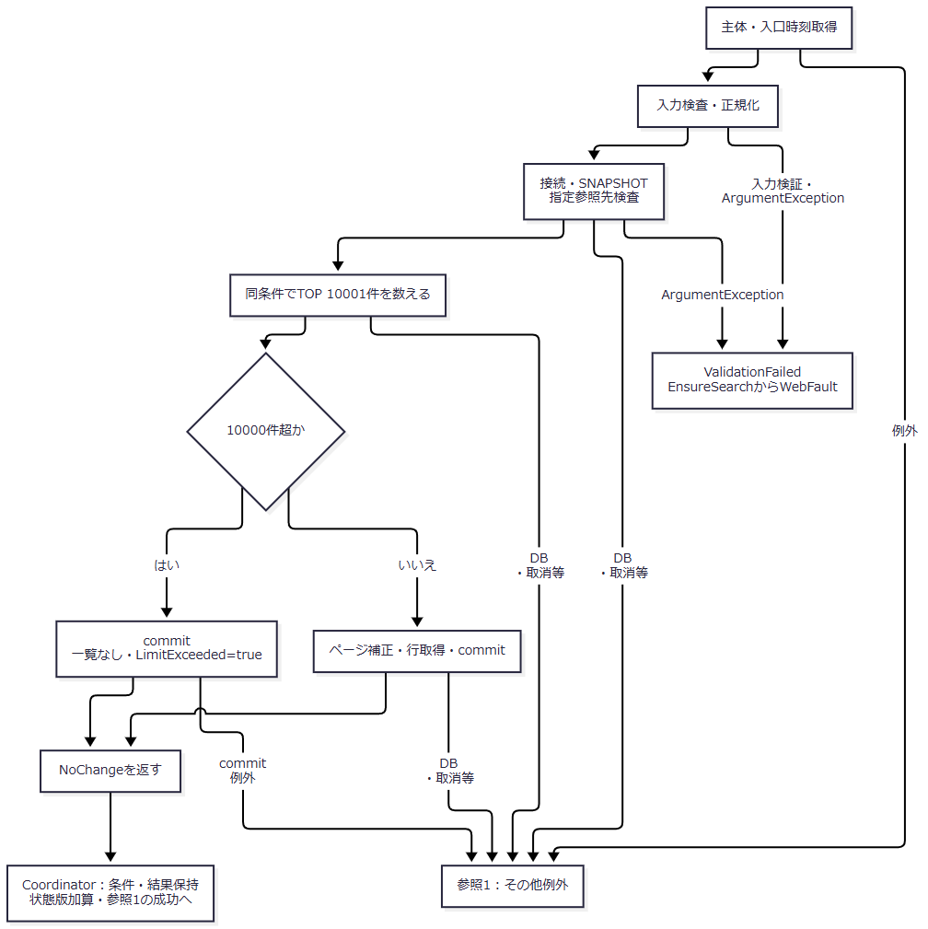

 | 参照3は詳細と候補の取得である。詳細NULL、集計人数、集計省略の0を別の出口で扱う。
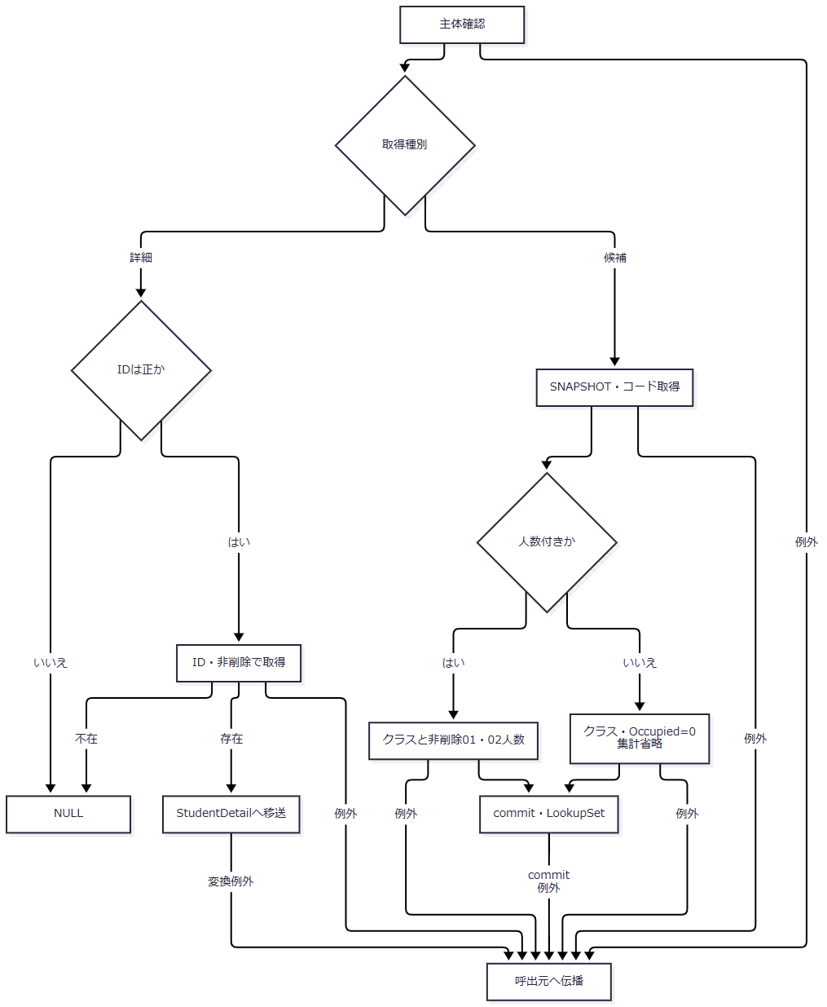

SQL・テーブル関連（ER図）
 | 保存参照は概要のER図に対応する。件数SQLは学生とクラスを使い、行SQLは学年・在籍・都道府県名称のLEFT JOINを加える。候補コードは分類とのINNER JOINで、分類と値の両方が利用可の場合だけDTOのIsActive=trueとする。クラス候補は学年コードをLEFT JOINする。候補SQLには停止・期間外を除外するWHEREがなく、表示用途に応じた選択可否は取得後に判定する。〔observed-source：sources/Core/SqlServerStudentService.cs:82-90,156-168,203-214〕
DB操作の詳細
 | 検索には常にs.is_deleted=0を適用する。任意条件は正規化後の値が非NULLの場合にANDで追加する。電話だけは括弧内で本人・緊急電話のORを使う。
条件 |  | 検索対象・述語 | パラメータ・型・サイズ
学籍番号 |  | s.student_no前方一致 | @no VarChar(31)。エスケープ後、末尾に%
氏名 |  | s.name_key部分一致 | @name NVarChar(642)。前後に%
氏名カナ |  | s.kana_key部分一致 | @kana NVarChar(74)。前後に%
年度 |  | c.school_year=@year | @year SmallInt
学年 |  | c.grade_code=@grade | @grade VarChar(2)
クラス |  | s.class_id=@class | @class BigInt
未所属 |  | s.class_id IS NULL | なし。所属条件との併用を拒否
都道府県 |  | s.prefecture_code=@prefecture | @prefecture VarChar(2)
電話 |  | 本人電話又は緊急電話が@phoneと一致 | @phone VarChar(16)
入学日開始 |  | s.admission_date>=@from | @from Date
入学日終了 |  | s.admission_date<=@to | @to Date
在籍区分 |  | s.enrollment_status_code IN (...) | 各値を@statusN VarChar(2)。空配列は条件なし
ページ |  | OFFSET @offset ROWS FETCH NEXT @size ROWS ONLY | @offset Int、@size Int

 | LIKEは!をESCAPE文字とし、!、%、_、[をエスケープする。並び順は学籍番号、氏名キー、入学日、更新日時の4種類、昇順又は降順に限定する。副順序は学生ID昇順である。確認件数とページ行は同じSNAPSHOT内で取得する。ページ操作は最後に実行した条件を使い、表示件数・並び順変更時は1ページへ戻す。件数減少で保持ページが範囲外になった場合は補正条件で再検索する。〔observed-source：sources/Core/SqlServerStudentService.cs:107-168、sources/Core/StudentNormalizer.cs:161-161、sources/Infrastructure/WebStudentCoordinator.cs:11-14〕
 | 詳細SQLはstudent_id=@id AND is_deleted=0、パラメータはBigIntである。コード候補は分類・表示順・値、クラス候補は年度降順・学年表示順・クラス表示順・クラスコード・IDの順で返す。人数集計はクラス一致、非削除、在籍01又は02を条件とする。検索用の人数0は実測0人ではない。〔observed-source：sources/Core/SqlServerStudentService.cs:172-216〕
結果・例外時の扱い
 | 0件、通常一覧、10000件超は、サービスではいずれもNoChangeである。10001は上限超過を確認するための件数であり、全該当件数ではない。上限超過のWeb表示では総件数をNULLとし、一覧を抑止する。詳細NULLは既存学生の画面読込みで対象不在404へ変換する。〔observed-source：sources/Core/SqlServerStudentService.cs:159-181、sources/Infrastructure/WebStudentCoordinator.cs:17-21〕
 | 検索try内のInputValidationExceptionとArgumentExceptionはValidationFailedへ変換する。DB・取消等の未捕捉例外は呼出元へ伝播する。在籍配列NULLがサービスへ届いた場合はLengthへのアクセスがあり、非nullable注釈だけでその経路を排除できない。HTTP受信・MVC変換・サービス引数は別の境界である。〔observed-source：sources/Core/SqlServerStudentService.cs:105-112,169-170、sources/Web/Controllers/StudentsController.cs:14-16〕
 | catch内の拒否後も候補取得とビュー出力が続く。検索POSTは受信pageSizeを再表示モデルへ設定し、ビューはその値でページ数を除算するため、0が残れば二次例外が生じ得る。図の画面応答へ到達するのは、後続表示まで完了した場合である。middlewareは応答未開始の場合だけWebFaultの状態又は一般例外503を設定し、学生ルートには簡易エラーHTMLを出力する。応答開始後の例外は同catchの対象外である。〔observed-source：sources/Web/Controllers/StudentsController.cs:13-19、sources/Views/Students/Search.cshtml:8-8、sources/Infrastructure/WebHostSetup.cs:22-24〕
学生の新規登録・更新・重複確認続行
処理概要
 | 保存は業務入力を正規化し、書込ゲート下で最新対象、期待版、コード、所属、定員、番号一意性、同一人物候補を確認する。学生1件と操作履歴1件を同じトランザクションで確定する。変更なしと確認待ちは学生書込みへ進まない。
処理手順
 | 1. Web受付はFormGuard、作成更新権限、Snapshot取得、復帰検索状態、読込時復帰先との一致を順に確認する。これらはControllerの個別WebFault catchの外であり、拒否はmiddlewareへ伝播する。その後にModelStateを判定する。
 | 2. ModelState有効時だけcatch内でCoordinatorを呼ぶ。Coordinatorは権限・復帰状態を再確認し、ToRequestでクラスID・期待版を変換する。ここでのWebFaultはControllerが捕捉し、エラー・状態を設定して再表示へ進む。
 | 3. サービスは受付GUID、主体、入口UTC時刻、日本時間の業務日を取得する。Viewerを拒否し、19業務入力、任意理由60スカラー、対象IDと期待版の同時設定・正数、年度範囲、任意学年コードを検査する。接続とReadCommitted開始は書込tryの外である。
 | 4. try内で共通書込ゲートを取得する。更新だけが非削除対象を再読込みし、不在、期待版不一致、学籍番号変更を区別する。保存済み在籍03・04から別区分へ訂正する場合は管理者権限と理由を要求する。新規は既存行・既存版をNULLのまま保持する。
 | 5. 最新コードは常に存在を要求し、新規又は変更値だけに分類・値の利用可と当日有効を要求する。指定クラスは存在と年度・学年一致を確認する。新たな在学・休学の席を増やす場合は利用状態、当日期間、最新人数による定員を検査する。卒業・退学で所属・区分・入学日・終了日が変わる場合は在籍期間とクラス期間の重なりを検査する。
 | 6. 正規化保存値とDB値を比較する。変更なしなら明示rollbackし、既存ID・読込済み版を返す。変更ありでは版上限、その後に削除済みを含む学籍番号一意性を検査する。理由だけの変更では学生の日時・版・履歴を増やさない。
 | 7. 非削除、自身以外、生年月日一致、氏名キー又はカナキー一致の候補を学生ID順で全件取得する。正規化内容と全候補ID・版をハッシュ化し、提示確認情報を照合する。有効な確認で続行する場合は理由が必須である。
 | 8. 候補がある、又は確認値が非NULLで、確認が無効なら、保存トランザクションをrollbackして確認情報を発行する。全候補件数と最大20件を返す。新規のID・既存版はNULL、更新は対象ID・読込済み版を保持する。
 | 9. 保存可能なら学生をINSERT又はUPDATEし、OUTPUTでIDを取得する。履歴を追記し、非Web方式で有効確認を使用した場合は消費更新も加えてcommitする。commit完了後だけSavedを返す。
 | 10. SavedはFlashと303へ進む。その他のサービス結果は結果別の状態と確認値を設定し、Snapshotの読込時Detail、受信入力、候補を使って再表示する。ModelState不正又は個別WebFault捕捉で結果がNULLの場合は、サービス結果による確認値置換を行わない。
 | 〔observed-source：sources/Web/Controllers/StudentsController.cs:26-33、sources/Infrastructure/WebStudentCoordinator.cs:18-18、sources/Web/Inputs/StudentSaveInput.cs:34-43、sources/Core/SqlServerStudentService.cs:227-324,344-383〕
処理フロー
 | 保存1-Aはcatch外の受付である。各拒否の状態は直後の対応表に示す。有効なSnapshotと入力を保存1-Bへ渡す。
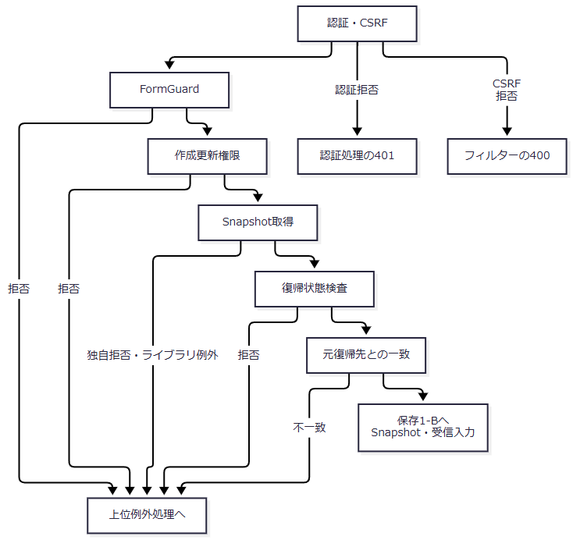

catch外の検査 |  | 拒否又は失敗 | 上位での扱い
FormGuard |  | 未知項目、不許可重複、不正フォームメタ情報 | WebFault 400
作成更新権限 |  | Viewer | WebFault 403
Snapshot取得 |  | キー不在・期限切れ | WebFault 409
Snapshot取得 |  | 所有者・セッション・対象不一致 | WebFault 403
Snapshot取得 |  | NULLキーが辞書へ渡る等、独自検査前のライブラリ例外 | 個別WebFault catchへ入らず上位へ伝播
復帰状態 |  | 状態不在・期限切れ／所有者・セッション不一致 | WebFault 409／403
元復帰先照合 |  | 読込時と異なる復帰先 | WebFault 403

 | 保存1-Bは個別catchと結果後処理である。catch内の拒否は保存1-Aの拒否と同じ終端へ直接合流させず、候補再取得とビュー出力へ接続する。
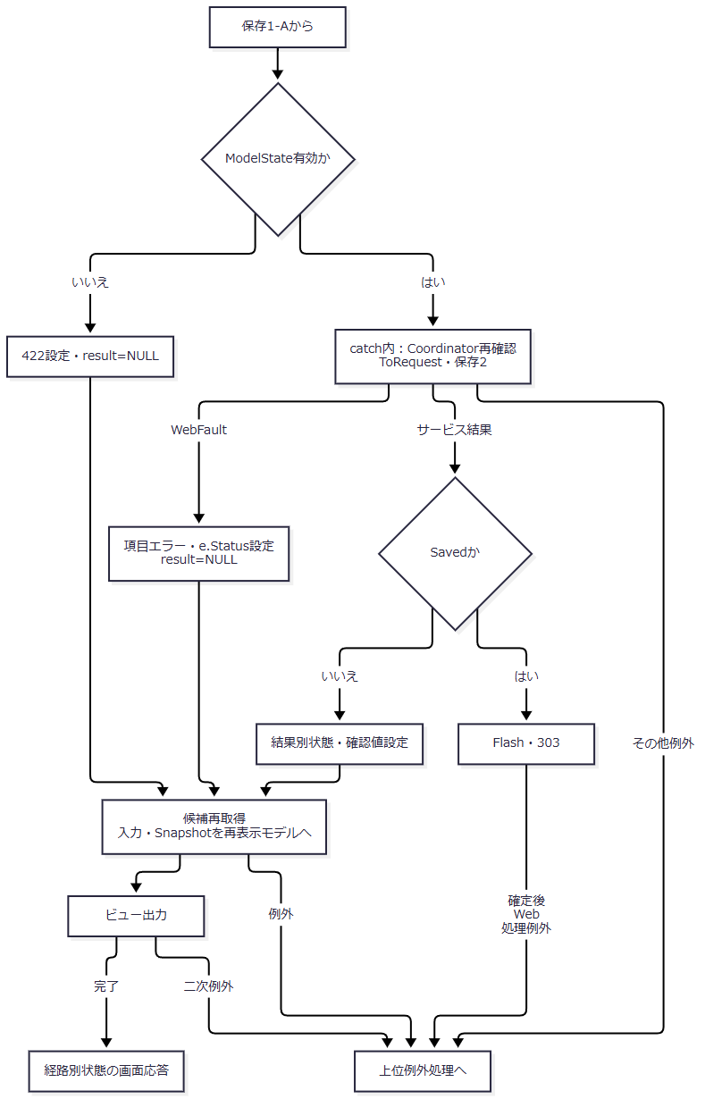

 | ToRequestの識別値・期待版変換拒否は422、新規への期待版指定は400である。Coordinator再確認の認証・権限・復帰状態拒否も、そのWebFault状態を保持して保存1-Bのエラー設定へ進む。〔observed-source：sources/Web/Inputs/StudentSaveInput.cs:40-43,57-60、sources/Infrastructure/WebStudentCoordinator.cs:6-6,18-18〕
 | 保存2-Aはサービス入口である。入口時刻と正規化成功値を保存2-Bへ渡す。
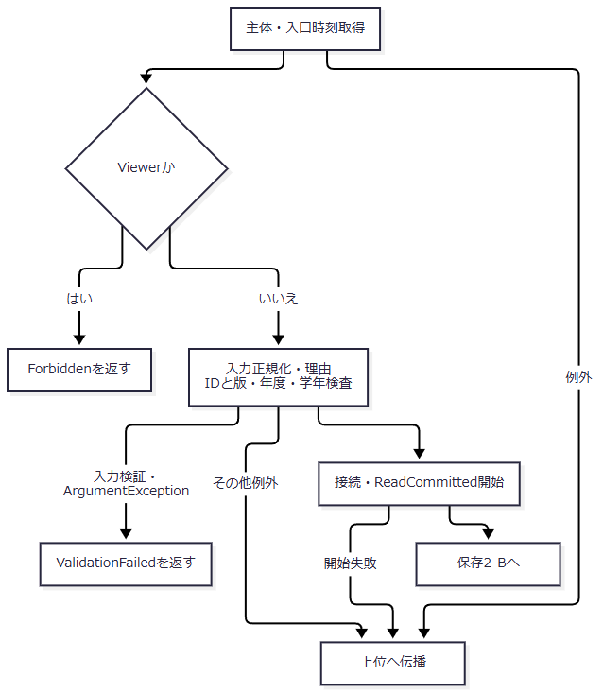

 | 保存2-Bは書込try内の最新検査である。新規のNULL情報と更新の取得済み情報を分けて保存3へ引き継ぐ。
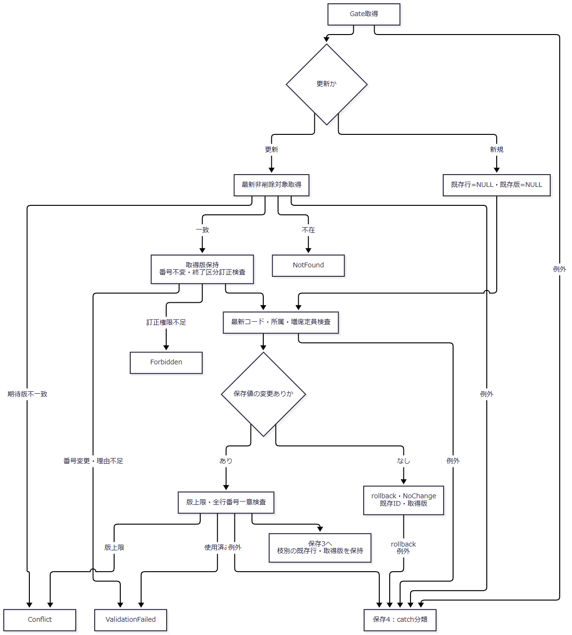

 | 不在・版不一致等の早期returnではcommitしない。変更なしは明示rollbackで戻る。各結果はその種類を保持して保存1-Bへ返す。
 | 保存3は同一人物確認と確定である。確認待ちと保存成功のID・版は後述の結果表に対応し、新規枝のNULLを更新枝へ適用しない。
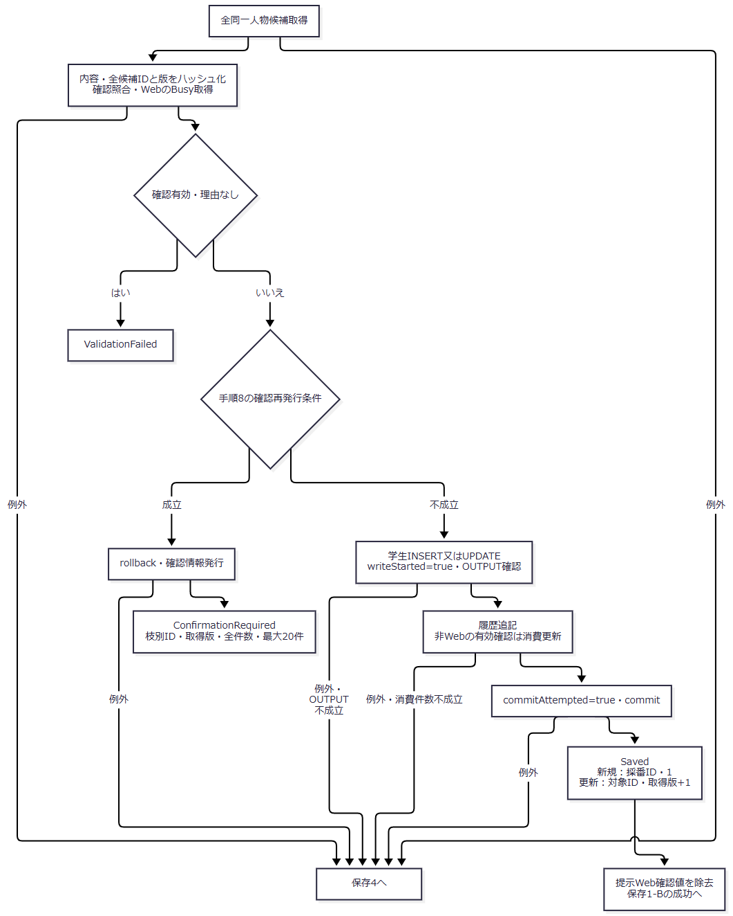

 | 手順8の条件は、候補件数が正又は確認値が非NULLであり、かつ確認が無効であること。空文字の確認値も非NULLとしてこの判定に参加する。確認待ちの発行は学生保存rollback後に行う。
 | 保存4は書込tryのcatch順である。後段の結果不明条件を先行catchへ適用しない。
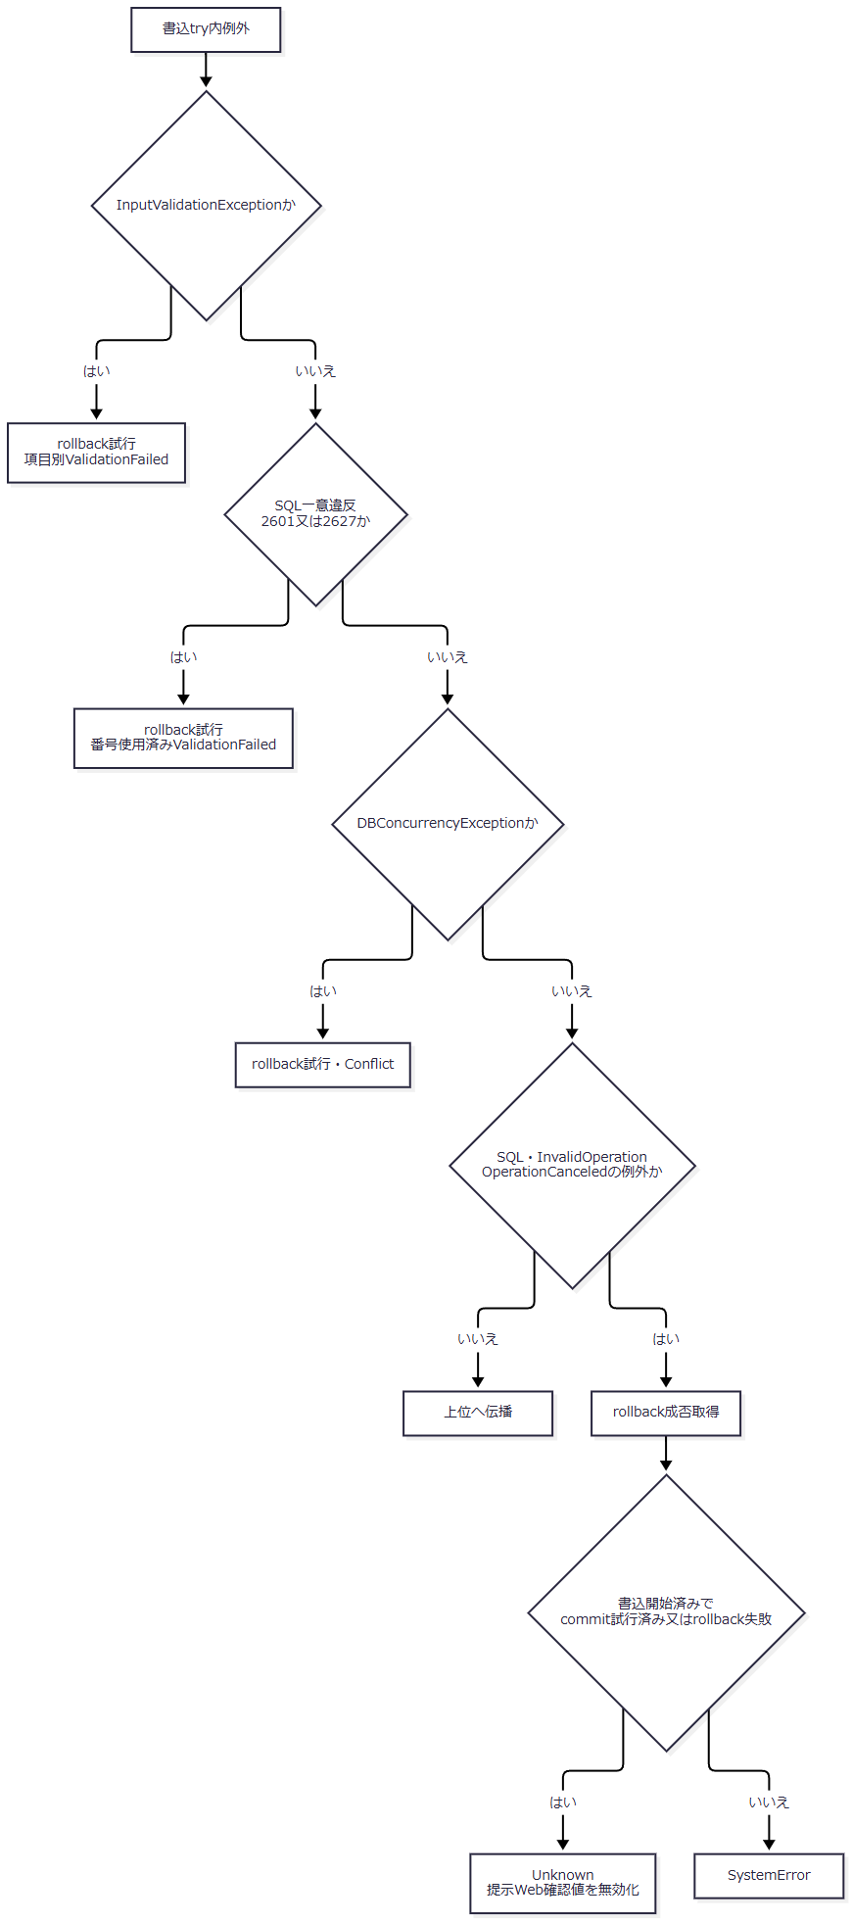

 | Busyを取得済みで未完了、かつUnknownでない場合はfinallyでBusyを解除する。完了又はUnknownの場合には、その解除条件へ入らない。
SQL・テーブル関連（ER図）
 | 参照先は概要のER図に対応する。保存前に分類付きコード、クラス、人数集計用学生、同一人物候補を読み、学生書込みと履歴追記を同じトランザクションに置く。非Web確認方式だけは確認表の消費更新を追加する。Web確認方式はメモリ保持である。
DB操作の詳細
 | 新規INSERTは正規化保存列に固定分類GENDER、PREFECTURE、ENROLLMENT_STATUS、未削除、作成更新日時・者、版1を加える。UPDATEは学籍番号を除く正規化保存列と更新管理情報・版を設定し、学籍番号・固定3分類・作成情報を保持する。WHEREはstudent_id=@id AND row_version=@version AND is_deleted=0、ID・版はBigIntである。OUTPUTは表変数経由で取得し、NULL又はDBNullなら競合例外とする。〔observed-source：sources/Core/SqlServerStudentService.cs:292-305〕
 | コード検査は分類・値の両条件でコードと分類をJOINし、分類をVarChar(24)、値をVarChar(10)で渡す。新規又は変更値だけに利用状態・当日期間を要求する。クラスは@id BigIntで読み、指定年度・学年と一致させる。増席時の定員集計はクラス一致、非削除、在籍01又は02、自身以外を条件とし、人数に1を加える。定員NULLは制限なしである。〔observed-source：sources/Core/SqlServerStudentService.cs:347-380〕
 | 学籍番号一意検査は番号一致と自身以外を条件とし、論理削除を除外しない。同一人物候補は非削除、自身以外、生年月日一致、氏名キー又はカナキー一致、学生ID順で全件取得する。候補パラメータはID=BigInt、生年月日=Date、氏名キー=NVarChar(320)、カナキー=NVarChar(36)である。表示20件を照合対象の取得上限にしない。〔observed-source：sources/Core/SqlServerStudentService.cs:264-290〕
 | 学生監査は対象表m_student、対象キーは取得IDの十進文字列とする。新規はCREATE・前版NULL・後版1、更新はUPDATE・取得版・新版を記録する。新規の変更列名一覧には固定分類・削除状態・管理列も加え、更新には実変更列と更新日時・者・版を記録する。理由を履歴へ渡し、確認フラグは最新候補件数が正かどうかで設定する。業務値の前後コピーは保存しない。〔observed-source：sources/Core/SqlServerStudentService.cs:306-307,385-390〕
結果・例外時の扱い
結果 |  | 返却ID・版と処理段階 | 通常のWeb後処理
Saved |  | commit完了。新規は採番ID・1、更新は対象ID・取得版+1 | Flash・303
NoChange |  | 既存ID・取得版。明示rollback | 200・再表示。日時・版・履歴を増やさない
ConfirmationRequired |  | 学生保存rollback済み。新規ID・版NULL、更新ID・取得版保持 | 409・全件数と最大20候補を表示
ValidationFailed |  | ID・版未設定。入力・参照先・定員・番号一意等の拒否 | 422・再表示
Forbidden |  | ID・版未設定。保存又は終了区分訂正の権限不足 | 403・再表示
NotFound |  | ID・版未設定。最新非削除対象なし | 404・再表示
Conflict |  | ID・版未設定。期待版不一致、変更ありの版上限、競合catch | 409・再表示
SystemError |  | 最後の対象catchへ到達し、Unknown条件に該当しない | 503・再表示
Unknown |  | 最後の対象catchで書込開始済み、かつcommit試行済み又はrollback失敗 | 503・再保存前に検索確認

 | 入力検証、SQL一意違反、DB競合の先行3catchはrollbackを試みるが、成否でUnknownへ再分類しない。最後の対象catchだけがwriteStarted && (commitAttempted || !rolledBack)でUnknownを判定する。rollback helperは取消なしで試み、SQL例外又は無効状態例外ならfalseを返す。履歴失敗も同じ取消対象だが、結果分類は到達したcatchと書込・commit段階に従う。OUTPUT取得だけでは保存確定ではない。〔observed-source：sources/Core/SqlServerStudentService.cs:302-329〕
 | 主体取得、接続・トランザクション開始、Controller事前検査、候補再取得、ビュー出力は同じcatch範囲ではない。Saved以外でも表示処理が続くため、上表の通常状態だけで最終HTML完了を保証しない。Saved後のFlash・303生成・次要求の検索復帰の失敗は、確定済みDB保存のrollbackを意味しない。上位のWebFault又は一般例外は、応答未開始の場合に限りmiddlewareのエラー出力へ進む。〔observed-source：sources/Web/Controllers/StudentsController.cs:29-39、sources/Infrastructure/WebHostSetup.cs:22-24〕
学生の論理削除
処理概要
 | 管理者が対象と理由を確認し、削除属性と更新管理情報だけを変更する。編集中の氏名・住所・所属等は保存しない。論理削除とDELETE監査を同じトランザクションで確定する。
処理手順
 | 1. WebはFormGuard、参照権限、Snapshot取得、読込時復帰先との一致を確認する。Coordinatorは管理者権限、復帰状態、明示確認、期待版変換の順に検査する。削除Controllerには保存と同じ個別WebFault catchがない。
 | 2. サービスは主体・管理者を確認し、必須理由のraw・保存60スカラーを検査する。この入口catchはInputValidationExceptionだけである。その後に正のID・版、版上限を確認する。
 | 3. 接続とReadCommitted開始後、try内でGateを取得する。非削除対象の現在版を読み、不在はNotFound、版不一致はConflictとする。
 | 4. ID・期待版・非削除のWHEREで削除7列だけを更新し、1件を要求する。DELETE監査を追記してcommitする。
 | 5. 成功は対象ID・版+1を返し、Webは303へ進む。それ以外は結果別状態とエラーを設定した後、最新対象と候補をLoadして再表示する。
 | 〔observed-source：sources/Web/Controllers/StudentsController.cs:25-25,37-38、sources/Infrastructure/WebStudentCoordinator.cs:19-19、sources/Core/SqlServerStudentService.cs:392-416〕
処理フロー
 | 削除1は受付と入口検査である。独自拒否、変換拒否、ライブラリ例外はいずれも個別Controller catchを経由しない。
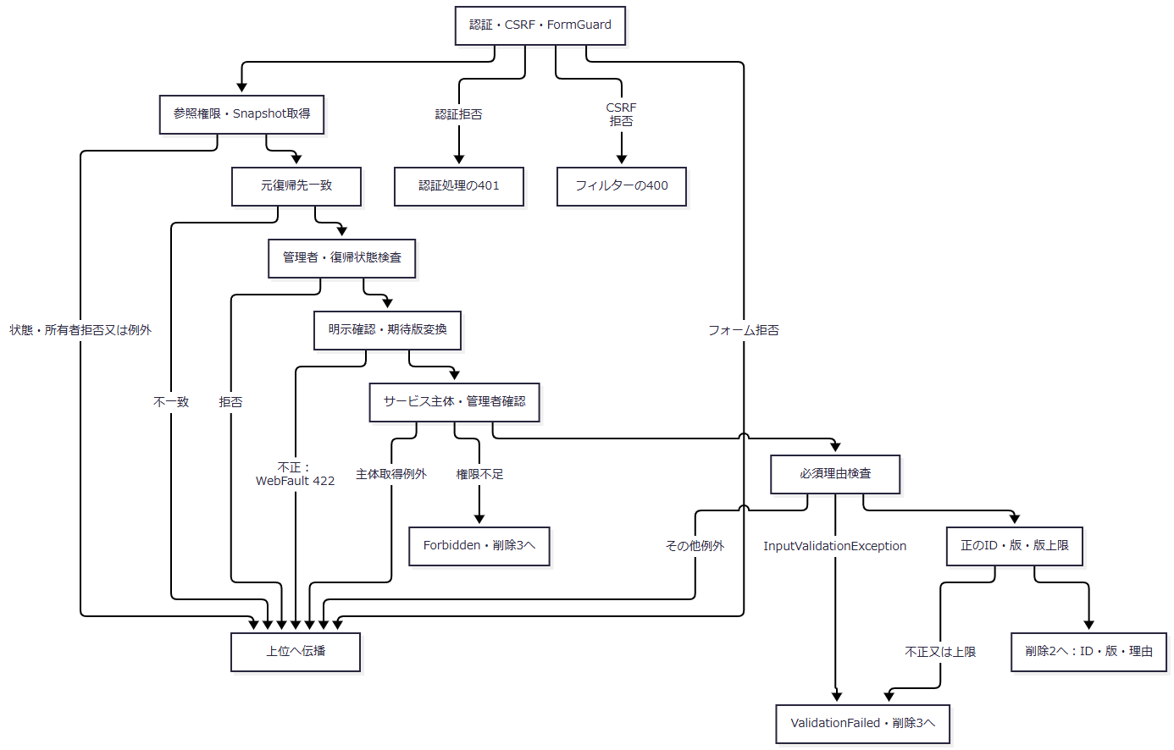

 | 削除2はDB更新とcatch分類である。接続開始失敗は書込catchの外にあり、競合catchを後段のUnknown条件へ含めない。
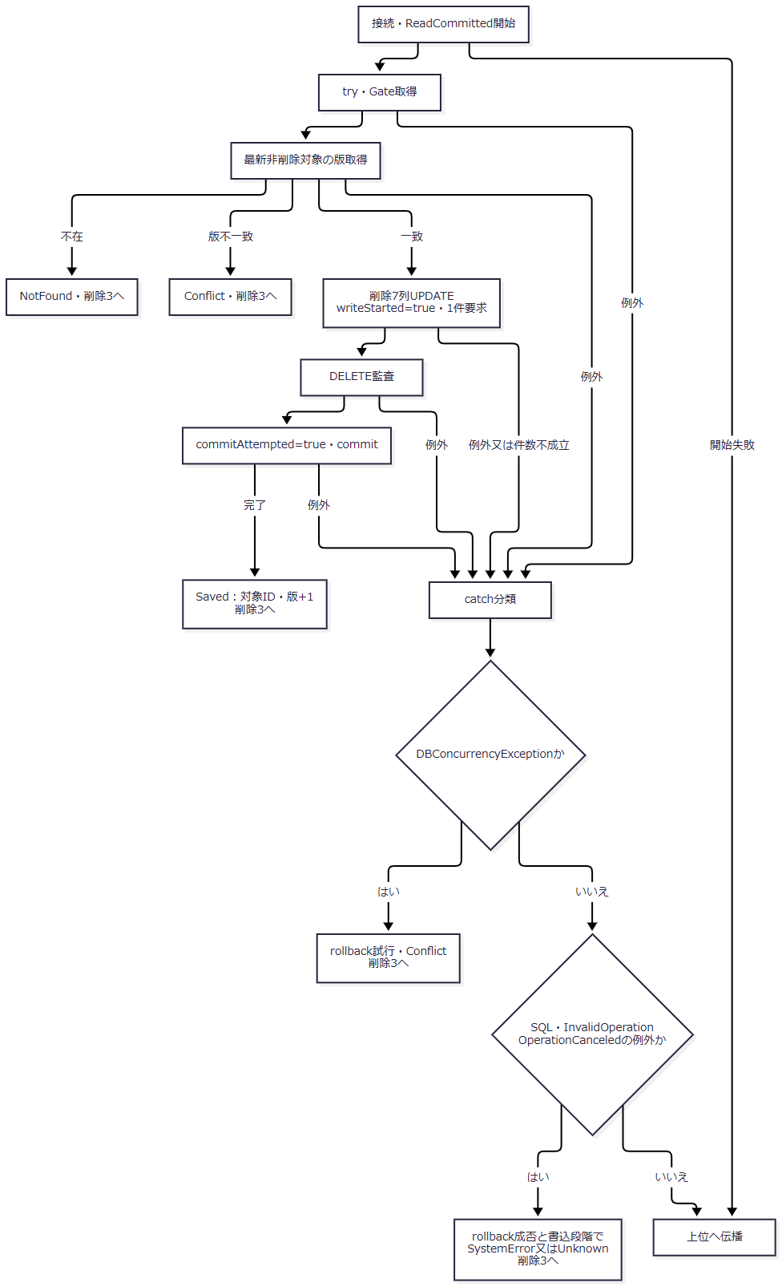

 | 削除3は結果後処理である。各流入枝の結果を保持し、後段Loadの失敗を固定のサービス状態へまとめない。
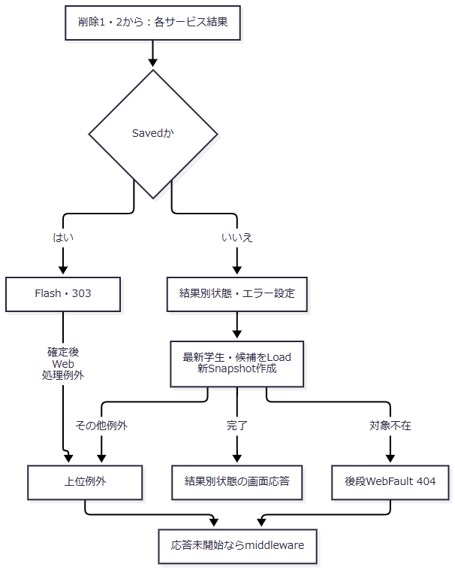

SQL・テーブル関連（ER図）
 | 対象は学生と操作履歴で、概要の監査追記図に対応する。クラス・コード参照列を変更せず、物理DELETEやFKによる削除連動は行わない。
DB操作の詳細
 | WHEREはstudent_id=@id AND row_version=@version AND is_deleted=0である。設定列はis_deleted、deleted_at、deleted_by、delete_reason、updated_at、updated_by、row_versionの7列だけである。ID・版=BigInt、日時=DateTimeOffset、者=NVarChar(128)、理由=NVarChar(120)を使用し、更新1件を要求する。
 | 監査はDELETE、前後版は期待版と期待版+1、変更列JSONは上記7列、理由は削除理由、確認フラグはfalseとする。DDLは削除済み状態で削除日時・者・理由の全設定を要求する。〔observed-source：sources/Core/SqlServerStudentService.cs:404-414、sources/database/001_schema.sql:200-200〕
結果・例外時の扱い
 | 理由の必須・長さ・制御文字等によるInputValidationExceptionはValidationFailedとなる。不正サロゲートのArgumentExceptionは入口catchで変換されず上位へ伝播する。これはその値がサービスへ届いた場合の経路であり、HTTPバインド全体についての保証ではない。〔observed-source：sources/Core/StudentNormalizer.cs:37-56、sources/Core/SqlServerStudentService.cs:394-398〕
 | 競合は先行catchでConflictとなる。後続の対象catchだけが書込開始・commit試行・rollback成否からUnknown又はSystemErrorを決める。削除の版上限は入口ValidationFailedであり、変更あり学生更新のConflictとは異なる。通常の状態対応は保存結果表に従い、Savedだけは303となる。〔observed-source：sources/Core/SqlServerStudentService.cs:398-416、sources/Infrastructure/WebPresentation.cs:23-23〕
 | Saved以外は最新Loadが続く。例えば結果不明の後に対象が既に削除されていれば、Loadの対象不在404へ進み得る。候補取得等の失敗も別の上位例外となるため、最初に設定したサービス結果の状態を最終応答へ固定しない。middlewareの捕捉は応答未開始の場合に限る。〔observed-source：sources/Web/Controllers/StudentsController.cs:25-25,37-38、sources/Infrastructure/WebStudentCoordinator.cs:17-17、sources/Infrastructure/WebHostSetup.cs:22-24〕
クラスマスタの保守
処理概要
 | クラス保守サービスは年度内クラスの学年、名称、期間、定員、表示順、利用状態、備考を保存する。引数はClassChange、戻り値は結果、版、メッセージ、同名警告を持つMaintenanceResultである。Webの実装登録・Controllerからの入口は確認できない。実行者と管理者判定はDB接続の認証主体から取得する。
処理手順
 | 1. 年度1900～9998、定員NULL又は1～9999、非負表示順、対象ID・期待版の同時設定と正数を検査する。コードはraw・正規化後9以内、名称はraw・保存18スカラー、備考は120スカラーへ整える。
 | 2. 開始・終了日をISO日付から変換し、開始日≦終了日、当該年度4月1日～翌年3月31日の範囲内を要求する。同日を許す。
 | 3. 接続でDB認証者とstudent_admin所属を確認し、ReadCommittedを開始する。try内で共通Gateを取得する。
 | 4. 新規は既存行NULLのまま手順6へ進む。新規には既存比較、学生参照集計、現在人数検査を行わない。
 | 5. 更新だけが既存行を読み、不在・期待版不一致を結果として返す。一致時は年度・コード変更を拒否する。削除済みを含む参照学生が存在すれば学年変更を拒否する。非削除・在籍01又は02の現在人数が正なら停止・当日期間外を拒否し、定員を現在人数未満にする変更も拒否する。
 | 6. 共通処理で学年コードの存在を確認する。新規又は学年変更時だけ分類・値の利用可と当日有効を要求する。未変更の停止・期間外学年は存在確認の上で保持できる。
 | 7. 保存値を比較し、変更なしならrollbackして既存期待版、同名警告falseを返す。変更ありでは版上限を検査し、同年度・同学年・同名・自身以外の件数から警告を求める。停止クラスも対象で、同名だけでは拒否しない。
 | 8. クラスと監査を保存してcommitし、新規1又は期待版+1と、取得した同名警告を返す。
 | 〔observed-source：sources/Core/MasterMaintenanceService.cs:9-11,17-77、sources/Infrastructure/WebHostSetup.cs:12-19〕
処理フロー
 | クラス1は新規・更新の分岐である。新規は既存行NULLを、更新は取得済み既存行と期待版をクラス2へ渡す。
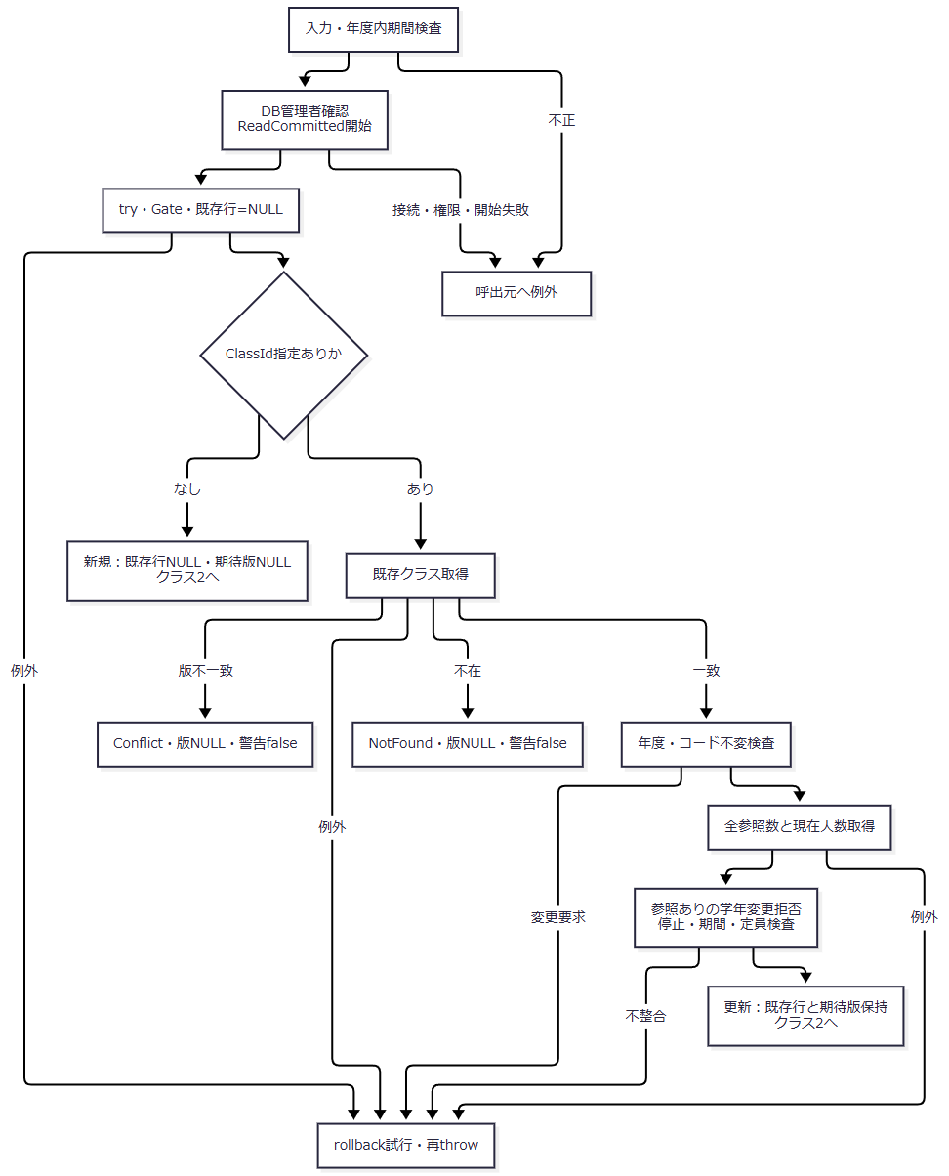

 | クラス2は共通学年検査と確定である。成功時の警告は同名検査で得た値を引き継ぐ。
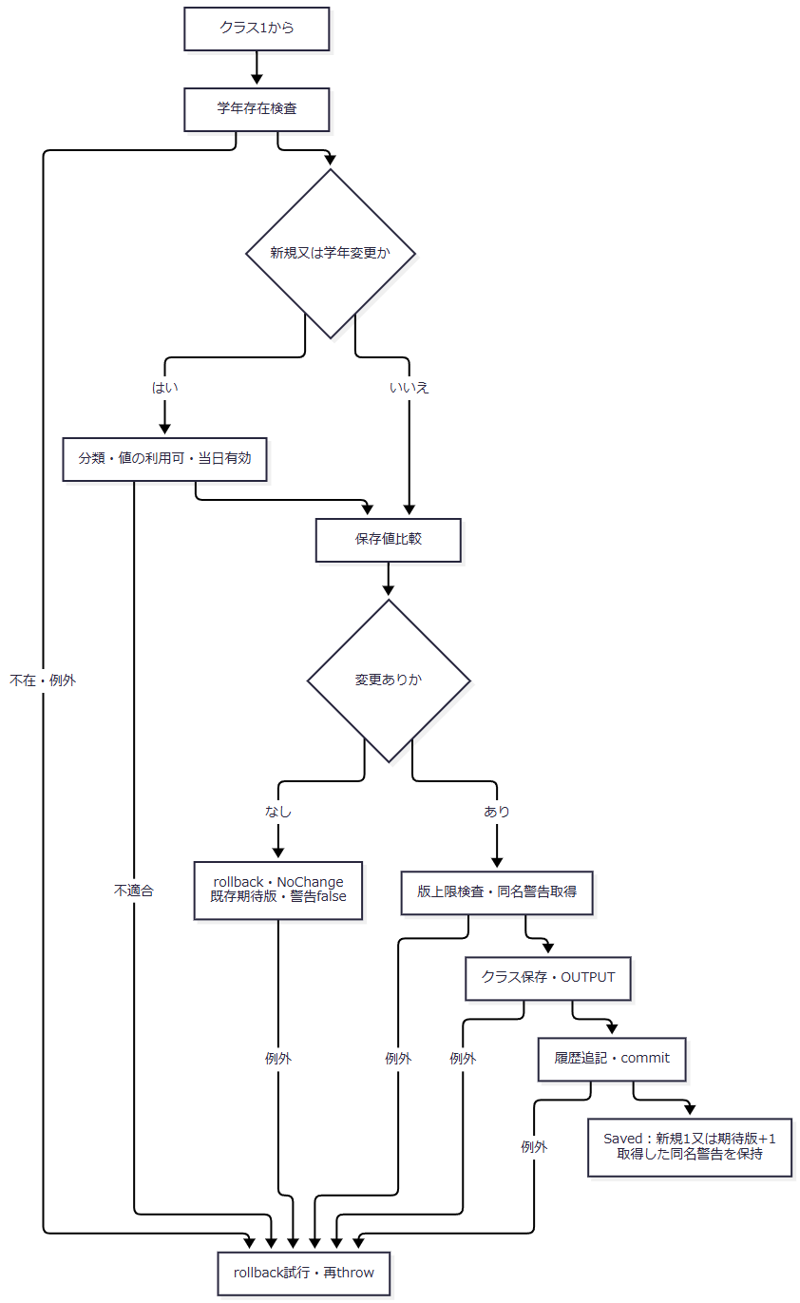

SQL・テーブル関連（ER図）
 | クラスは学年コードを複合FKで参照し、学生はクラスIDを参照する。概要のER図に対応する。更新時の全参照数と現在人数は、同じ学生表から異なる条件で求める。クラス保存から履歴への追記はFKではなく処理依存である。
DB操作の詳細
 | 既存クラスはclass_id=@id、@id BigIntで取得する。更新時の学生集計はクラスID一致を条件とし、全参照数は削除済みを含む。現在人数だけを非削除・在籍01又は02に限定する。この学生読取りを新規枝へ適用しない。
 | 学年検査は分類とコードをJOINし、category_id='GRADE' AND code_value=@grade、@grade VarChar(2)を使用する。同名検査は年度・学年・名称・自身以外の4条件であり、利用状態を条件にしない。年度=SmallInt、学年=VarChar(2)、名称=NVarChar(36)、任意ID=BigIntで渡す。〔observed-source：sources/Core/MasterMaintenanceService.cs:44-71〕
 | 保存値は年度、学年、コード、名称、期間、定員、順序、状態、備考である。新規は固定分類GRADE、作成更新情報、版1を加える。更新WHEREはID・期待版で、年度・コードもSQL設定対象だが、事前不変検査で既存値に限定する。
 | 型は年度=SmallInt、学年=VarChar(2)、コード=VarChar(9)、名称=NVarChar(36)、期間=Date、定員・順序=Int、状態=Bit、備考=NVarChar(240)、ID・版=BigIntである。OUTPUTの明示的な不成立検査はNULLだけで、学生保存のNULL・DBNull検査と同一ではない。取得IDを監査へ渡し、commit後に結果を返す。〔observed-source：sources/Core/MasterMaintenanceService.cs:73-76,124-135〕
結果・例外時の扱い
 | 不在・版不一致は版NULL、警告falseとなる。変更なしは既存期待版、警告falseとなり、日時・版・履歴を増やさない。Savedは新規1又は期待版+1と、取得した警告値を返す。更新枝の取得済み情報を新規枝のNULLや警告falseで上書きしない。
 | 監査種別は新規CREATE、利用状態維持UPDATE、利用可への変更ENABLE、利用不可への変更DISABLEである。停止したままの名称変更もUPDATEとなる。対象キーはクラスID、前版は要求期待版、新版は保存結果、理由NULL、確認フラグfalse、実行者はDB認証者である。変更列一覧へ管理列を追加する処理はない。〔observed-source：sources/Core/MasterMaintenanceService.cs:65-77,132-135、sources/Core/AuditOperation.cs:6-7〕
 | try内の失敗はrollbackを試みて再throwする。学生サービスのSystemError・UnknownやHTTP状態へ変換する処理はない。入力、接続、トランザクション開始の失敗は、このrollback catchの外である。
 | 参考設計の学年00、年度開始・終了日は業務初期値の意図である。現行DDLにそれらのDEFAULTはなく、サービスは渡された学年・日付を検査して使う。未確認の保守入口による自動補完を実装済みとは扱わない。〔reference-design：reference-designs/基本設計書/テーブル/02_m_class.md:25-40。observed-source：sources/database/001_schema.sql:62-88、sources/Core/MasterMaintenanceService.cs:32-37〕
コード管理マスタの保守
処理概要
 | コード保守サービスはCodeChangeを受け、分類内コードの名称、順序、利用状態、期間、備考を保存する。学生・クラスが保持するコード値を名称変更に合わせて置換しない。Web保守入口は確認できない。
処理手順
 | 1. 分類をGENDER、ENROLLMENT_STATUS、PREFECTURE、RELATIONSHIP、GRADEに限定する。名称12スカラー、備考120スカラー、非負順序、指定時の正の期待版を検査する。開始日を必須とし、終了日はNULL又は開始日以上とする。
 | 2. DB管理者確認、ReadCommitted開始、Gate取得後、分類の固定桁数と通常追加可否を読む。分類不在は例外とする。この読取りは分類利用状態の検査ではない。
 | 3. 値を分類設定の固定桁数字へ正規化し、分類・値で既存行を読む。不在で期待版ありはNotFound、既存版と要求版の不一致はConflictとする。既存行への期待版省略も不一致となる。新規で通常追加不可なら例外とする。
 | 4. 保護値の停止、開始日の後ろ倒し、無期限値への終了日設定、既存終了日の短縮を拒否する。
 | 5. 保存値を比較し、変更なしならrollbackして既存期待版を返す。変更ありの場合だけ版上限を確認する。
 | 6. コードと監査を同じトランザクションで保存してcommitし、新規1又は期待版+1を返す。
 | 〔observed-source：sources/Core/MasterMaintenanceService.cs:79-121〕
処理フロー
 | コード1は分類・既存版・保護の検査である。キー、保存値、既存行、期待版をコード2へ渡す。
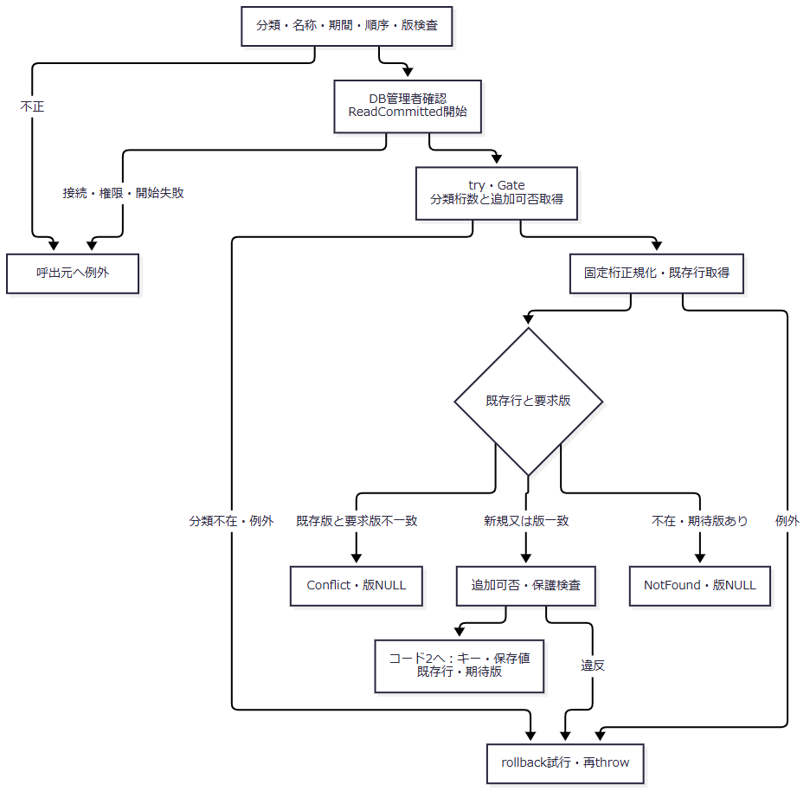

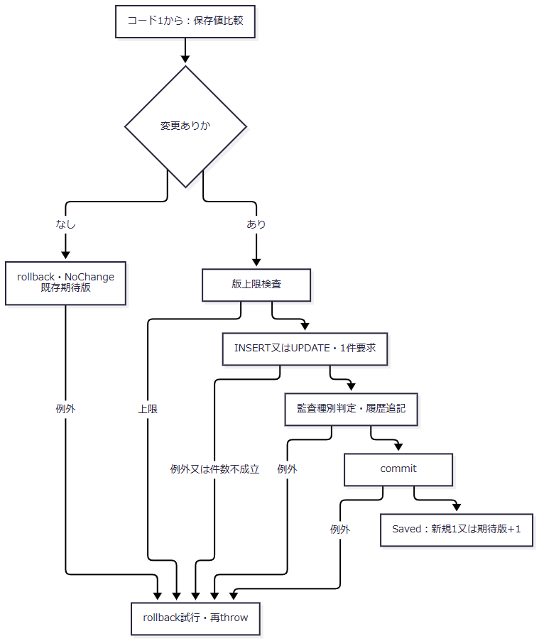

SQL・テーブル関連（ER図）
 | コードは分類をFKで参照し、学生の性別・都道府県・在籍・続柄、クラスの学年から参照される。概要のER図に対応する。この保守は分類の桁数・追加可否を読むが、分類名称・桁数・追加可否・利用状態は更新しない。履歴追記はコード保存の処理依存である。
DB操作の詳細
 | 既存キーはcategory_id=@category AND code_value=@valueである。分類=VarChar(24)、値=VarChar(10)を使用する。保存列の汎用容量10と、分類設定による固定桁数検査を分ける。
 | 新規は分類・値、名称・順序・状態・期間・備考、保護false、作成更新情報、版1をINSERTする。更新は名称・順序・状態・期間・備考・更新管理情報・版を設定し、WHEREを分類・値・期待版とする。キーと保護状態は変更しない。
 | 名称=NVarChar(24)、備考=NVarChar(240)、期間=Date、順序=Int、状態=Bit、版=BigIntで渡し、実行件数1を要求する。監査対象キーは分類:値、前版は期待版、新版は新規1又は期待版+1である。〔observed-source：sources/Core/MasterMaintenanceService.cs:91-120,132-135〕
結果・例外時の扱い
 | 変更なしは版・日時・履歴を増やさない。Savedの監査種別は新規CREATE、状態維持UPDATE、利用可への変更ENABLE、利用不可への変更DISABLEである。停止したままの名称変更もUPDATEとなる。理由NULL、確認フラグfalse、実行者DB認証者で記録する。try内の失敗はrollbackを試みて再throwする。〔observed-source：sources/Core/AuditOperation.cs:6-7、sources/Core/MasterMaintenanceService.cs:109-135〕
 | 参考設計はコード値を別の意味へ再利用せず、名称を識別子にしない保守を要求する。意味を変えてよいかの判断には、削除済み学生からの参照も含める。現行SaveCodeAsyncには学生参照の読取りや名称変更前後の意味判定がないため、この要求を自動検査済みとは扱わない。保守担当は意味を保つ調整であることと、削除済みを含む既存参照への影響を確認する責務を持つ。クラス学年変更の参照数検査とは別の責務である。〔reference-design：reference-designs/基本設計書/03_テーブル仕様書.md:59-59,85-87、reference-designs/基本設計書/04_コード設計書.md:110-116。observed-source：sources/Core/MasterMaintenanceService.cs:79-121〕
DB配備・初期投入・Principal結合・配備検査
処理概要
 | 配備スクリプトはInstall、Verify、BindPrincipalを宣言し、既定ActionをVerify、対象DBをcontextbase_test_project1_mvcとする。Installは空の専用DBへスキーマ・初期コード・権限を順に適用する。Verifyは配備印・入力ハッシュ・宣言定義を照合し、BindPrincipalは既存Windowsログイン又はグループをDBユーザー・ロールへ結合する。以下はスクリプトに定義された処理契約である。
処理手順
 | 1. 4ローカルSQLの存在と引数を検査する。Microsoft ODBC版sqlcmdの製品情報・PEヘッダーを読み、ProductVersion major16以上のx64又はx86を選ぶ。x64を優先し、その後に製品版、パス順で選ぶ。PlanOnlyでもメタデータとSQLハッシュを読み、SQL呼出しを計画出力へ置き換える。
 | 2. 通常呼出しはWindows認証、暗号化、証明書検証を使用する。serverGuardはExpress major17、MachineNameとHOST_NAMEの一致、NTLM又はKERBEROSを要求する。sqlcmdの製品版条件とサーバー版条件は別である。
 | 3. InstallはDB不在なら作成する。既存DBにはUseExistingEmptyDatabaseを要求し、非システムオブジェクト、対象3ロール、プロジェクト印がない空DBを確認する。
 | 4. 001_schema、002_seed、003_web_permissionsを別々のsqlcmd呼出しで適用する。001はSNAPSHOT有効化、7表、制約、索引、3ロールを宣言する。002はGate下で初期値差分を確認し、不足分類の後に不足コードを追加する。003はDB権限とロール継承を設定する。
 | 5. Installはプロジェクト印と3 SQLのSHA-256をDB拡張プロパティへ保存する。その後、全ActionでserverGuard、DB名、印、ハッシュを照合する。
 | 6. Install又はBindPrincipalでApplicationPrincipalが指定された場合は、既存Windows主体、sysadmin・DB所有者との分離、SID・種類、異なる直接ロール所属の不在を検査する。許容時だけDB USERと指定ロール所属を追加する。
 | 7. 004の配備検査を行う。Installでは初期空データ検査も必須とし、その他はRequireInitialEmptyData指定時に追加する。
 | 〔observed-source：sources/database/Deploy-Database.ps1:1-165、sources/database/001_schema.sql:3-7,187-218、sources/database/002_seed.sql:2-13,85-92〕
処理フロー
 | 配備1は前提とInstallである。PlanOnlyは選択Actionに対応する全段階の呼出計画を出力する経路であり、SQLを起動しない。
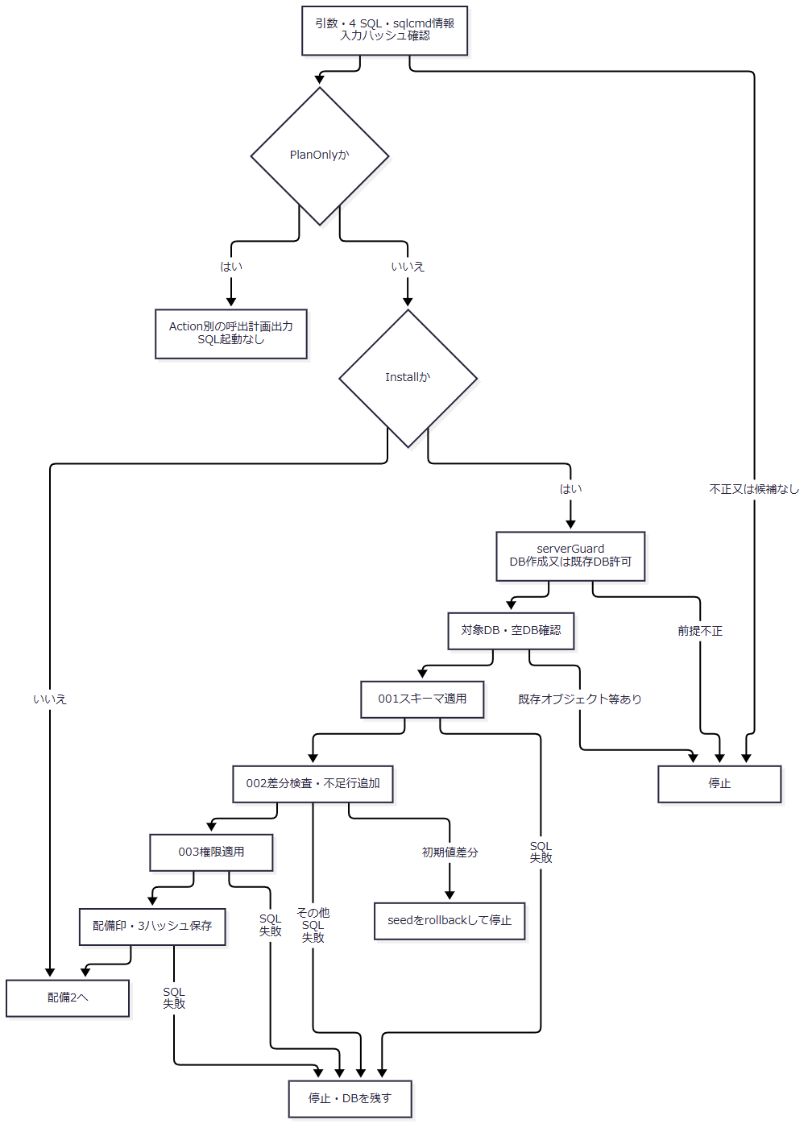

 | 配備2は照合・Principal結合・検査である。後段の失敗を前段DDLの取消へ合流させない。
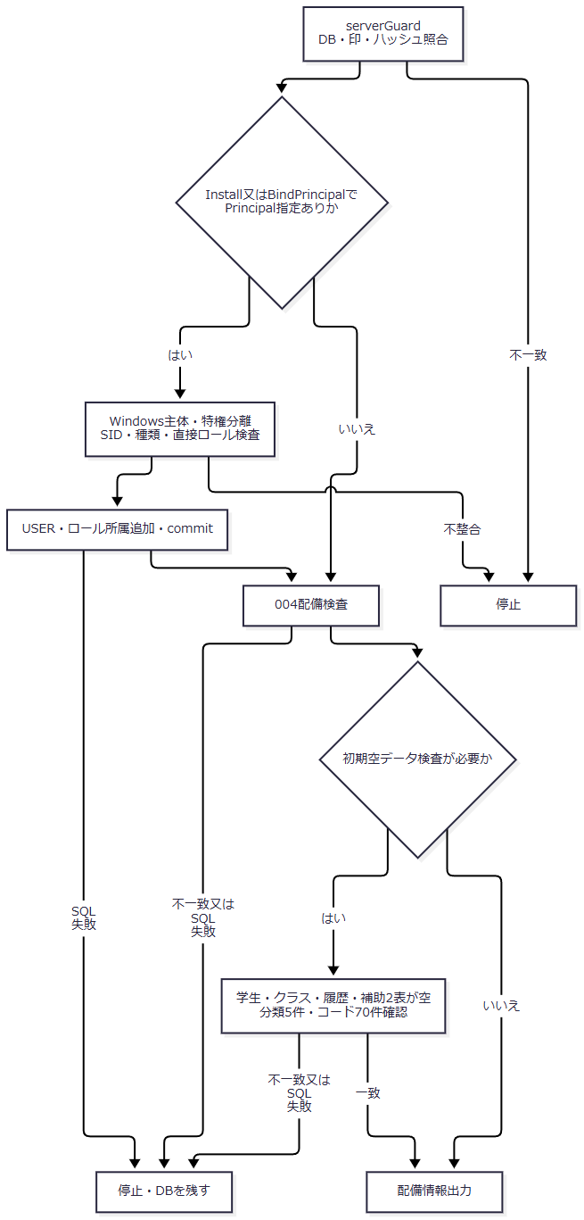

SQL・テーブル関連（ER図）
 | DDLは概要の5業務表と補助2表を宣言する。seedは分類を先に、コード値を後に追加し、分類FKの参照先を揃える。学生・クラスのサンプル投入と、seedからの履歴追記はない。
DB操作の詳細
段階 |  | 操作・検査 | 確定単位
001 |  | SNAPSHOTをONにし、表・制約・索引・ロールを作成 | 配備全体を包む単一トランザクションではない
002 |  | 5分類・70初期値の比較、不足行追加 | 共通Gateを持つ明示トランザクション
003 |  | DB名・ロール存在、GRANT・DENY・継承設定 | 明示トランザクション
配備印 |  | プロジェクト印・3 SQLハッシュ追加 | 個別トランザクション
Principal結合 |  | DB USER・直接ロール所属追加 | 個別トランザクション
004 |  | 定義・初期キー・宣言権限の参照検査 | 業務データ更新なし
初期空データ検査 |  | 5表の空、分類5件・コード70件の確認 | 業務データ更新なし

 | seedの分類設定は性別1桁、その他4分類2桁、通常追加可は続柄・学年だけである。既存分類の名称・桁数・追加可否・利用状態、初期コードの名称・順序・保護・利用状態・開始1900-01-01・終了NULLが違えばrollbackし、THROW 51002で停止する。一致行は上書きしない。不足行は利用可、備考NULL、UTC管理日時、DB認証者、版1を設定する。既存管理列・備考まで完全一致を要求する検査ではない。〔observed-source：sources/database/002_seed.sql:3-13,85-92〕
 | 004はDB名、Express major17、SNAPSHOT状態、非システム表総数7、dboの指定表と列数35・17・11・14・12・9・8を確認する。無効又は未信頼のFK/CHECK、FK総数7、続柄FKの参照表と削除更新非連動、続柄2列のNULL可能、連絡先CHECKの存在を検査する。全列型・容量、全CHECK本文、全FK列対応、全索引を完全比較する検査ではない。〔observed-source：sources/database/004_verify_deployment.sql:3-25〕
 | 004は分類数5、列挙70初期キーの存在、対象3ロールの宣言GRANT/DENYとの差分、viewerからstaff・staffからadminへの継承を検査する。このSQL単体はコード総数70や全名称・期間一致を要求しない。コード総数70と学生・クラス・履歴・補助表の空は、追加の初期空データ検査で要求する。〔observed-source：sources/database/004_verify_deployment.sql:26-127、sources/database/Deploy-Database.ps1:149-156〕
結果・例外時の扱い
 | 配備全体には一つの共通トランザクションがない。sqlcmdが非ゼロ終了すると停止してDBを残すため、スキーマだけ適用済み、権限まで適用済み等の途中状態があり得る。後段検査の失敗が前段DDLを取り消したとは判断しない。〔observed-source：sources/database/Deploy-Database.ps1:65-76,90-123〕
 | Principal結合はサーバーログインを作成・変更せず、異なる既存ロール所属を自動置換しない。Viewer・Staff・Administrator引数はDBロールへの対応であり、Web Claimsを付与する処理ではない。〔observed-source：sources/database/Deploy-Database.ps1:125-147〕
 | 004と追加検査のPASSは、条件通過時にSELECTする文字列である。宣言権限検査と、Windowsグループ・サーバー権限を含む運用Principalの実効権限確認は別である。ソースコメントは実Windowsログインを通した実効権限確認を要求する。〔observed-source：sources/database/004_verify_deployment.sql:128-134、sources/database/Deploy-Database.ps1:150-156〕

